Лист1
Велосипед
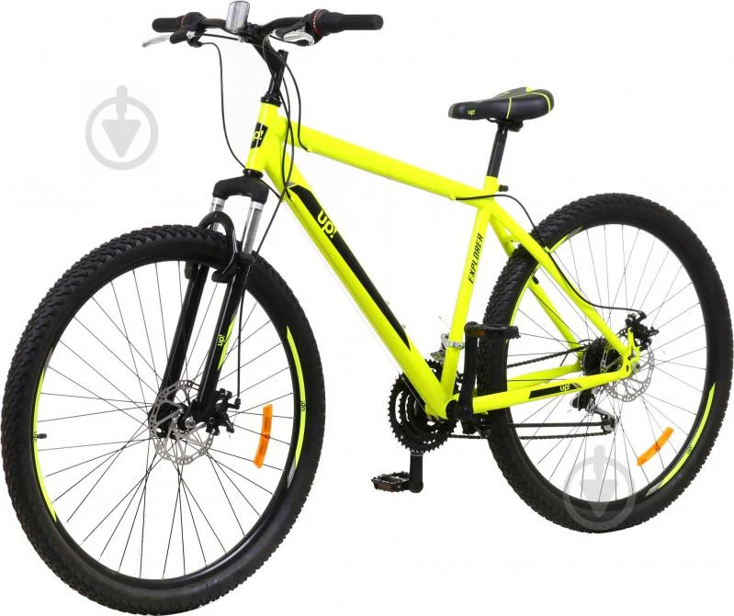
Unit testing. Перевіряємо чи якісні зручні колеса, чи круглі вони? Чи є можливість заміни резини в них? Чи цеп не спадає?
Integration testing. Чи колеса поєднуються з рамою до велосипеда? Чи поєднуються з рулем рама? Чи тримаються вони разом до купи? Чи повертає руль разом з колесами?Чи цеп не спадає?
System testing. Дивимось як велосипед працює в цілому. Чи їздить велосипед? Чи Тормозить він?
Acceptance testing. Користувачі або замовник велосипеда перевіряє його, намагається на ньому проїхати.

Load testing Перевірити чи витримує велосипед вагу велосипедиста110 кг? P.S. Якщо в інструкції вказано 110 кг.
Stress testing Перевірити чи витримує велосипед вагу велосипедиста 120 чи 140 кг та як буде змінюватись велосипед в залежності від ваги? P.S. Якщо в інструкції вказано 110 кг. Перевірити чі їздить по горам, по снігу, по болоту. Під час руху триматися за інший траспортний засіб. Чи можна їхати не тримаючись за руль?
Performance Яку швидкість має велосипед? Який термін придатності? Скільки можна проїхати?
Localization Перевірити, щоб інструкція та надписи на велосипеді були тою мовою в якій країні буде продаватися велосипед.
Internationalization Додати до інструкціїї з використання ПДР для велосипедистів тієї країни, де буде продаватися велосипед. А також врахувати на єтапі розробки велосипеда, що наприклад в Польщі велосипедист повинен мати фару та задній червоний ліхтарик, який має світитися в темну пору дня.
Security Перевірити чи в комплекті з велосипедом йде велозамок? Чи вбудований GPS, щоб відслідкувати на онлайн карті де зараз знаходиться велосипед. Чи легко зламати велозамок?
UI testing Привабливий зовнішній вигляд, малюнки.
UX testing Чи зручно натискати на гальма на рулю мають бути справа, перемикати швидкості на рулю справа;
Documentation Testing Перевірити щоб в інструкції детально, покроково описано як зібрати та рекомендації до користування.
Recoverability Як швидко зможемо поремонтувати певну деталь і знову їздити?
Maintainability Чи є можливість розкрутити болти та гайки й полагодити самому чи здати в ремонт?
Reliability/Stability Наскільки надійний є велосипед? Скільки км можна проїхати на ньому, максимальна дистанція?
Usability Чи зручно їздити на ньому?
Functional testing Чи можемо ми проїхатись на велосипеді?

Positive Сісти на велосипед і поїхати, крутити педалі)
Negative Використовувати його для Велотріал.

